Sheet1
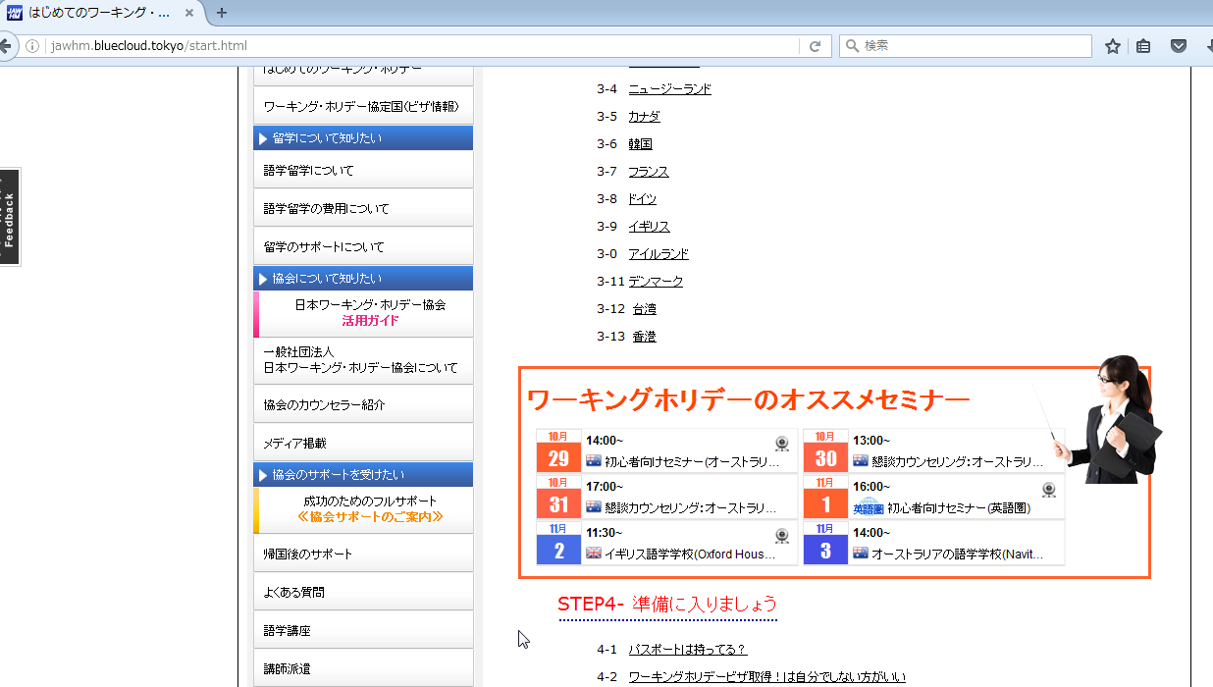

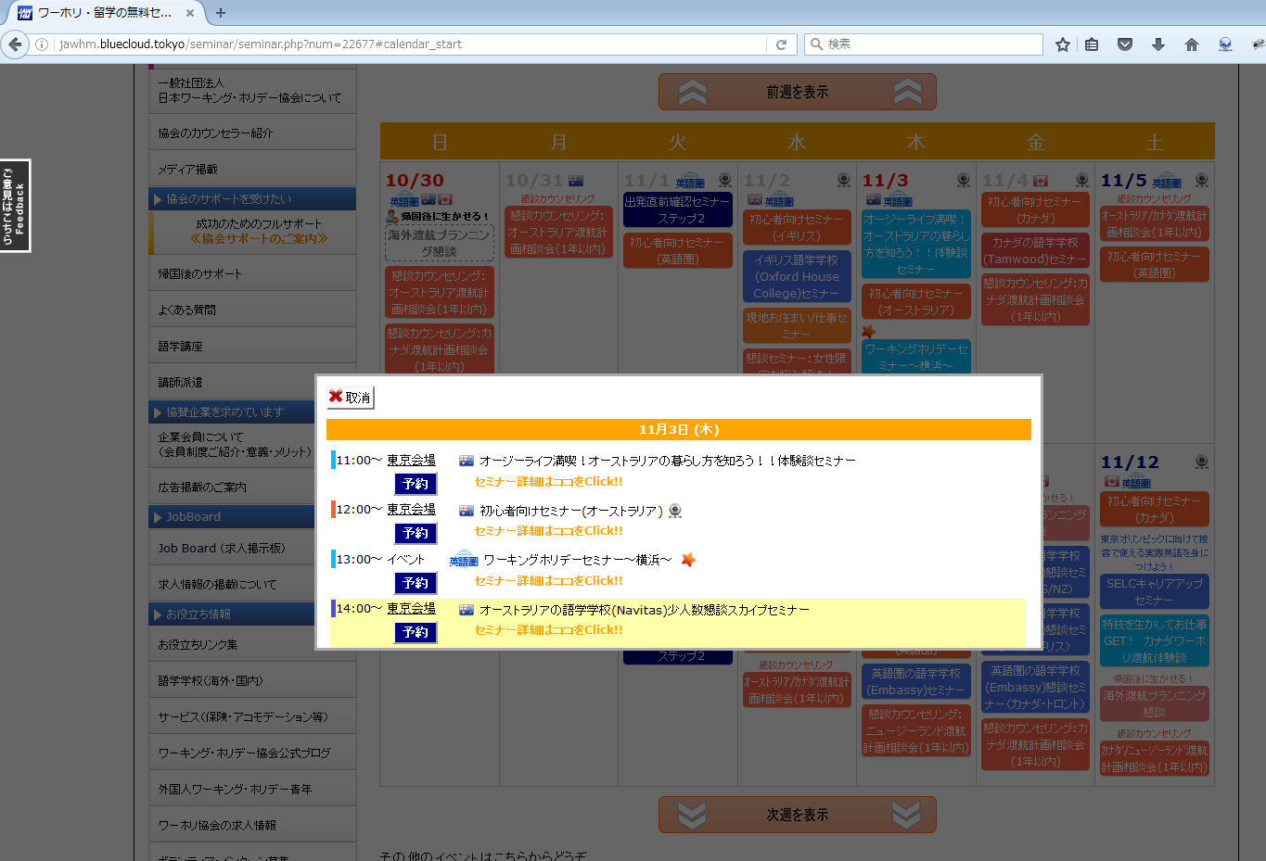

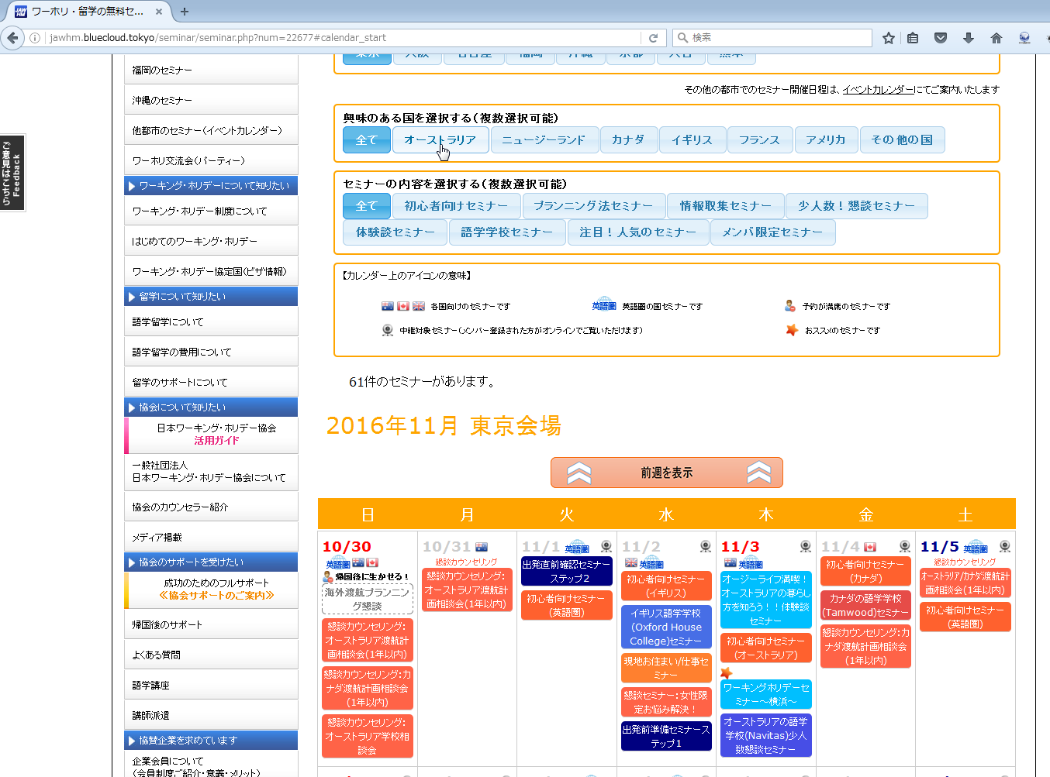

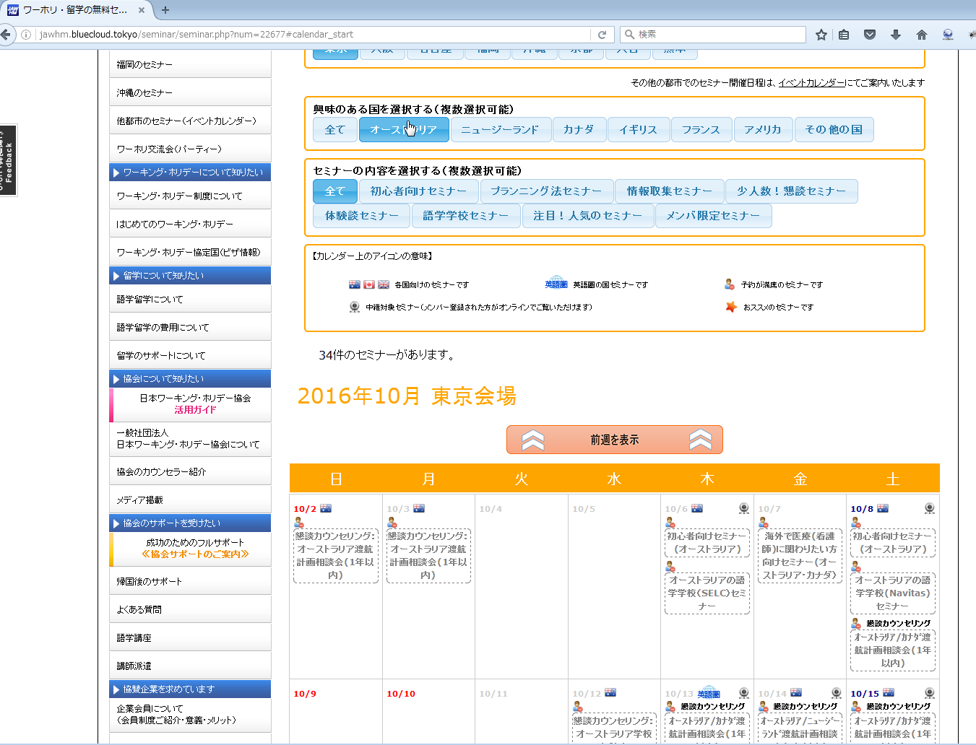

１０月２日からのカレンダーが表示されています。（間違いです。）
１０月２３日の週（今日が、１０月２８日）から２週間を表示してください。

